鼠标滑过人名-个人基本信息
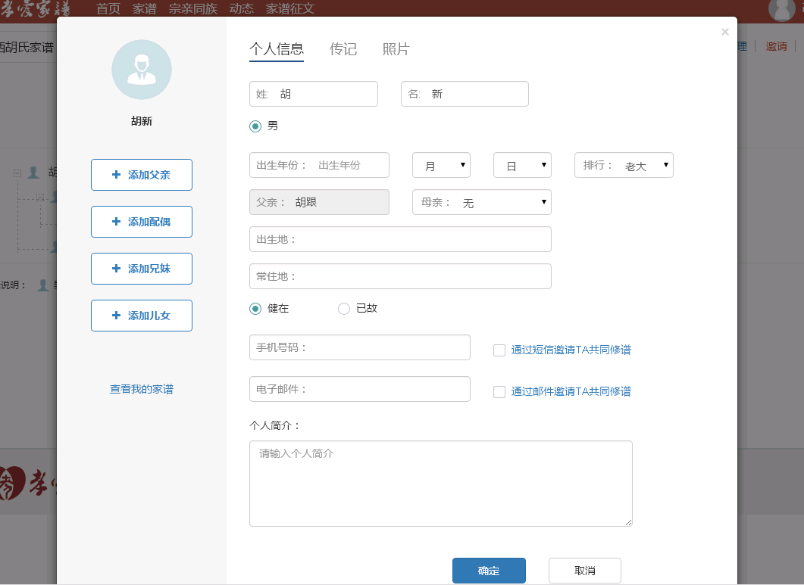
 |  |  |  |  |  |  |  |  |  |  |  | 创建家谱 | 修改个人信息
logo | 传家簿 |  |  |  |  |  |  |  | 乐家 | 家族索 | 【张三 退出】 | 管理家谱 | 其他个人信息
 |  | 个人基本信息

 |  | 姓名： | 张 |  |  | 三

 |  | 性别： | • | 男 | ◦ | 女

 |  | 出生年份: | 1990∨ |  | 12月∨ |  | 12日∨ | 排行: | 老大∨

 |  | 出生地: | 江西省∨ | 南昌市∨ | 南昌县∨ | 东湖区∨

 |  | 身份证号： | 3601111111111111111111111

 |  | 电话： | 1111111111

